【様式1】別紙1
【様式１】別紙１

フェーズフリーの省CO2独立型施設支援事業 実施計画書

 | ＜事業名＞ | ＊申請者における具体的な事業名を記入してください。

 | ＜ 代表事業者 事務連絡先＞

 | 事業者名

 | 事業実施責任者 |  |  |  |  |  |  | フリガナ

 | 部署 |  |  |  |  |  |  | 役職

 | 勤務先住所

 | 電話番号 |  |  |  |  |  |  | E-mail

 | 事業実施担当者 |  |  |  |  |  |  | フリガナ

 | 部署 |  |  |  |  |  |  | 役職

 | 勤務先住所※

 | 電話番号 |  |  |  |  |  |  | E-mail

 | ＜ 手続代行者 事務連絡先（手続代行者がいる場合）＞

 | 会社名 |  |  |  |  |  |  | 部署・役職

 | 氏名 |  |  |  |  |  |  | フリガナ

 | 勤務先住所

 | 電話番号 |  |  |  |  |  |  | E-mail

 | ※事業実施責任者と勤務先住所が同じ場合は省略可。
 | ＜共同事業者 事務連絡先（共同事業者がいる場合）＞

 | 事業者名

 | 事業実施責任者 |  |  |  |  |  |  | フリガナ

 | 部署 |  |  |  |  |  |  | 役職

 | 勤務先住所

 | 電話番号 |  |  |  |  |  |  | E-mail

 | 事業実施担当者 |  |  |  |  |  |  | フリガナ

 | 部署 |  |  |  |  |  |  | 役職

 | 勤務先住所※

 | 電話番号 |  |  |  |  |  |  | E-mail

 | ※事業実施責任者と勤務先住所が同じ場合は省略可。
 | ＜事業の実施場所＞ ＊実際に補助事業を行う場所・地域（所在地等を記載）

 | ＜事業の概要＞ ＊詳細は 書類番号６【事業概要書】に記入してください。

 | ＊代表事業者（共同事業者）の現在の事業内容と自立型可動式ハウスを活用した補助事業の実施の目的（背景も含めて）等を簡潔に記入してください。

 | ＊自立型可動式ハウス（以下、「当該施設」という。）を活用した事業内容について簡潔に記入してください。

 | ＜自立型可動式ハウス内訳＞ ＊記入不要です。【様式１】別紙４の各シートから自動入力されます。

 | ＊15棟以上の申請の場合は、自動入力されませんので【様式1】別紙４から転記し追加願います。
 | 【様式１】別紙４ | 施設の種類 |  |  |  |  | サイズ |  | 平常時の用途 |  |  | 連結 | 連結するハウス番号

 | ハウス①

 | ハウス②

 | ハウス③

 | ハウス④

 | ハウス⑤

 | ハウス⑥

 | ハウス⑦

 | ハウス⑧

 | ハウス⑨

 | ハウス⑩

 | ハウス⑪

 | ハウス⑫

 | ハウス⑬

 | ＜平常時・非常時の用途＞

 | ＊平常時の当該施設の用途（対象とする利用者も含む）について具体的に記入してください。

 | ＊平常時に行う当該施設のCO2削減のための取組について記入してください。 また、 車両として設置し平常時に移動を伴う利用がある場合は、移動時のCO2排出量（無対策時）および排出抑制対策と抑制量を根拠を持って定量的に記載してください。

 | ＊非常時には当該施設についてどのような用途（対象とする利用者も含む）が想定されるか具体的に記入してください。

 | ＜フェーズフリー性＊について＞
 | ① 内装・設備について（非常時にもそのまま移動・使用が可能、もしくは移動時の設備等の着脱や内装の変更の容易性等を含めて記入してください。）

 | ② その他（フェーズフリー性を確保する上で、工夫したポイントを記入してください。）

 | ＊本事業でいう「フェーズフリー性」とは、「平常時と非常時の両方を見据えた用途の汎用性と非常時利用への変更や移動の容易性」をいいます。

 | ＜地域との連携（防災協定等）について＞ ＊関連書類は書類番号13で提出してください。

 | ＊地域での防災計画の位置づけや関係する自治体との協定締結など連携状況について記入してください。
 | ＊指定暑熱避難施設として指定を受ける自治体との連携状況について記入してください。
 | 非常時における登録等 |  |  | □ | 内閣府の災害対応車両登録制度
 |  |  |  | □ | 防災協定
 |  |  |  | □ | 指定暑熱避難施設（クーリングシェルター）
 | 自治体・関係機関名
 | 担当部署
 | 確認内容の概要 （協定の締結見込時期についても記入すること） ＊補助事業期間中に締結又は申請する計画であること。 |  |  | （災害対応車両登録制度について）

 |  |  |  | （防災協定について）

 |  |  |  | （指定暑熱避難施設について）

 | ＜設置及び許認可関係について＞ ＊関連書類は書類番号14で提出してください。

 | ＊平常時に設置する自治体（および土地所有者）及び関係機関に確認を行った内容について記入してください。
 | ① 設置について （設置場所・設置方法・事業内容等について） |  |  | 自治体・関係機関名
 |  |  |  | 担当部署
 |  |  |  | 確認内容の概要 （土地利用に関する規定、 建築確認申請の必要性等を含む）
 | ② 許認可関係について |  |  | 自治体・関係機関名
 |  |  |  | 担当部署
 |  |  |  | 許認可名・取得見込み時期等 特殊車両通行許可等への該当の有無 記入例）車検（R5.10取得見込） 旅館業営業許可（R6.1取得見込）
 | ③その他 |  |  | 関係機関名
 |  |  |  | 担当部署
 |  |  |  | 内容等

 | ＜再生可能エネルギー活用率＞

 | ＊【様式１】別紙３から自動入力されます。
 | ⅰ 年間消費電力量 |  |  |  |  | 補助対象設備 |  |  |  | 0.0 |  |  |  |  | kWh

 |  |  |  |  |  | その他の導入設備 |  |  |  | 0.0 |  |  |  |  | kWh

 | ⅱ 太陽光年間発電量 |  |  |  |  |  |  |  |  | 0.0 |  |  |  |  | kWh

 | ⅲ 再エネ活用率（ ⅱ÷ⅰ×100 ） |  |  |  |  |  |  |  |  |  |  |  |  |  | ％

 | ※上記 ⅰ、ⅱ の 算定根拠資料を添付してください。

 | ＜事業の効果＞

 | ＊c～fを記入してください。その他は【様式１】別紙２、別紙３から自動入力されます。
 | Ⅰ 年間CO2削減量 |  |  |  |  |  |  |  |  | 0.0 |  |  |  |  | ｔ- CO2/年

 | Ⅱ 総CO2削減量 |  |  |  |  |  |  |  |  | 0.00 |  |  |  |  | ｔ- CO2

 | A CO2削減コスト（ b÷Ⅱ ） |  |  |  |  |  |  |  |  |  |  |  |  |  | 円/ｔ- CO2

 | B CO2削減ランニングコスト（ d÷Ⅰ ） |  |  |  |  |  |  |  |  |  |  |  |  |  | 円/ｔ- CO2

 | C 資金回収年数（ c÷ f ） |  |  |  |  |  |  |  |  |  |  |  |  |  | 年

 | a【様式１】別紙２経費内訳の「(4)補助対象経費支出予定額」 |  |  |  |  |  |  |  |  | 0 |  |  |  |  | 円

 | b【様式１】別紙２経費内訳の「(6)補助金所要額」 |  |  |  |  |  |  |  |  | 0 |  |  |  |  | 円

 | c CO2削減コストに応じた補助金上限額（Ⅱ×9万円）※Aが90,000円を超える場合該当します |  |  |  |  |  |  |  |  | error |  |  |  |  | 円

 | d 補助対象経費に係る自己負担額（a－b）又は（a－c） |  |  |  |  |  |  |  |  | #VALUE! |  |  |  |  | 円

 | e 本補助事業実施後の年間ランニングコスト |  |  |  |  |  |  |  |  |  |  |  |  |  | 円／年

 | f 本事業による年間ランニングコスト減少額 |  |  |  |  |  |  |  |  |  |  |  |  |  | 円

 | ※上記 e、f の 算定根拠資料を添付してください。

 | ＜事業の実施体制＞ ＊補助事業の実施体制を記入してください。（別紙として添付しても可）

 | ＊事業を担う主体、発注予定先（未定の場合は「見積合わせ後決定」など業者選定方法を記入）、補助事業者内の施工管理等の体制も記入してください。
 | ＊また共同事業者がいる場合は、共同事業者との役割分担についても記入してください。

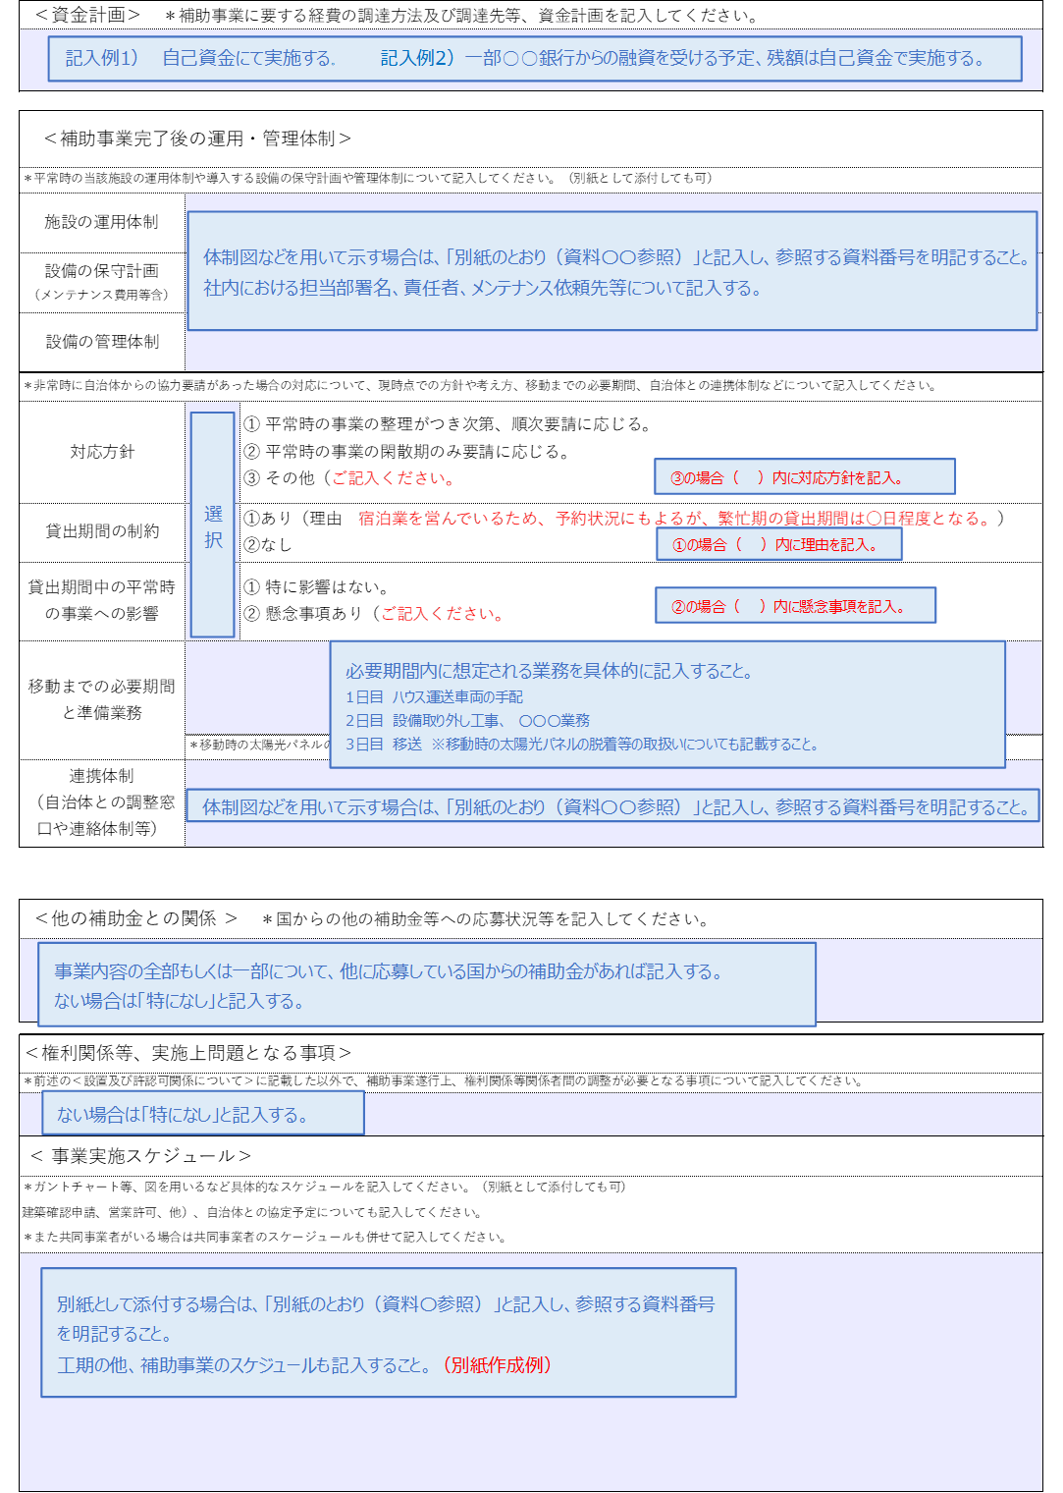
 | ＜資金計画＞ ＊補助事業に要する経費の調達方法及び調達先等、資金計画を記入してください。

 | ＜補助事業完了後の運用・管理体制＞

 | ＊平常時の当該施設の運用体制や導入する設備の保守計画や管理体制について記入してください。（別紙として添付しても可）
 | 施設の運用体制
 | 設備の保守計画 （メンテナンス費用等含）
 | 設備の管理体制
 | ＊非常時に自治体からの協力要請があった場合の対応について、現時点での方針や考え方、移動までの必要期間、自治体との連携体制などについて記入してください。
 | 対応方針 |  | ① 平常時の事業の整理がつき次第、順次要請に応じる。 ② 平常時の事業の閑散期のみ要請に応じる。 ③ その他（ ）ご記入ください。
 | 貸出期間の制約 |  | ①あり（理由 ）ご記入ください。 ②なし
 | 貸出期間中の平常時の事業への影響 |  | ① 特に影響はない。 ② 懸念事項あり（ ）ご記入ください。
 | 移動までの必要期間と準備業務
 |  | ＊移動時の太陽光パネルの脱着等の取扱についても記載してください。
 | 連携体制 （自治体との調整窓口や連絡体制等）

 | ＜他の補助金との関係 ＞ ＊国からの他の補助金等への応募状況等を記入してください。

 | ＜権利関係等、実施上問題となる事項＞

 | ＊前述の＜設置及び許認可関係について＞に記載した以外で、補助事業遂行上、権利関係等関係者間の調整が必要となる事項について記入してください。

 | ＜ 事業実施スケジュール＞

 | ＊ガントチャート等、図を用いるなど具体的なスケジュールを記入してください。（別紙として添付しても可）
 | ＊工事スケジュールの他、補助事業スケジュール（交付申請、交付決定、三者見積、発注（契約）、納品、検査、請求、支払い、完了実績報告）、許認可関係（車検、
 | 建築確認申請、営業許可、他）、自治体との協定予定についても記入してください。
 | ＊また共同事業者がいる場合は共同事業者のスケージュールも併せて記入してください。

 | ＜ カーボンニュートラル実現に向けた取り組み等＞

 | ●2050年カーボンニュートラルに向けた温室効果ガスの排出削減目標
 | ＊下記①～③の設定について該当する場合は、掲載されているウェブページの URL を記載するか、該当資料を添付してください。 （目標は原則、公表しているものとする。） ①2050 年又はそれ以前のカーボンニュートラル達成（Scope1+2）など、申請者が設定している温室効果ガスの排出削減目標 ②中間目標（例：2013 年度比 2030 年度 46％以上の削減） ③Scope3 の削減目標等 ・URL記入例→https://●●●/▲▲～ ・別紙を添付する場合、記入欄には、別紙の資料番号を記入してください。

 | ●デコ活応援団への参画 【デコ活応援サイト】https://ondankataisaku.env.go.jp/decokatsu/
 | デコ活宣言の実施
 |  |  |  |  |  |  |  |  |  |  | （宣言日： |  |  | 令和 年 月 日 |  | ）
 | デコ活への取り組み状況

 | ●エコ・ファースト制度【サイト】 https://www.env.go.jp/guide/info/eco-first/
 | 環境省エコ・ファースト制度の認定状況について、認定を受けているかどうかについて記入してください。 認定を受けている場合、そのことがわかる資料を添付してください。

【様式１】別紙２
補助事業全体の経費について記入してください。
補助金所要額はハウスごとに上限額（350万円または250万円）が適用されるため、 まずは（別紙）補助金所要額算出表にハウスごとの経費を記入してください。

【様式１】別紙２
フェーズフリーの省CO2独立施設支援事業 経費内訳

 | 所要経費 | （１）総事業費 |  |  |  |  |  |  |  |  | 円
 |  | （２）寄付金・その他収入注3 |  |  |  |  |  |  | 0 |  | 円
 |  | （３）差引額 (1)-(2) |  |  |  |  |  |  | 0 |  | 円
 |  | （４）補助対象経費支出予定額 |  |  |  |  |  |  | 0 |  | 円
 |  | （５）補助基本額 (3)と(4)を比較して少ない方の額 |  |  |  |  |  |  | 0 |  | 円
 |  | （６）補助金所要額（別紙）補助金所要額算出表から自動入力されます。 |  |  |  |  |  |  | 0 |  | 円
 |  | （７）CO2削減コストに応じた上限額※ (6)と(7)を比較して少ない方の額 |  |  |  |  |  |  | error |  | 円
 | ＜補助対象経費支出予定額内訳 ＞
 | 経費区分・費目・細分 |  |  | 金額(円) |  | 根拠資料（参照先）
 |  |  |  |  |  | ＊金額の根拠資料（参照先の資料番号）を記入。

 | 合計 |  |  | 0
 | ＜購入予定の主な財産の内訳＞（一品、一組又は一式の価格が５０万円以上のもの）
 | 名称 |  | 仕様 |  | 数量 |  | 単価(円) | 金額(円) |  | 購入予定時期

 | ※CO2削減コストが9万円／tを超えた場合に適用する。
 | 注1 本内訳に、見積書又は計算書等を添付。
 | 注2 記入欄が少ない場合は、本様式を引き伸ばして使用。
...

(別紙）補助金所要額算出表
※注意 ハウスのサイズにより、記入する表が異なりますのでご注意ください。
（別紙）補助金所要額算出表
「１ハウス」ごとの補助対象経費の内訳を記入してください。
記載する金額は、書類番号09【様式1】別紙2に記載のある金額の根拠がわかる資料（見積書）と紐づけしてださい。
 | ※注意※ ハウスのサイズごとに限度額が異なります。ハウス№ごとに、該当する算出表（Aタイプ・Bタイプ）に記入してください。
 | サイズ | 上限額 | 算出表
 | 1AAA、１AA、その他のサイズ（床面積が29.63㎡以上） | 350万円／ハウス | Aタイプ
 | 1CC、その他のサイズ（床面積が29.63㎡未満） | 250万円／ハウス | Bタイプ

※注 下記表中のハウス№は「Aタイプを３ハウス」「Bタイプ３ハウス」導入する場合の記入例です。【様式１】別紙４のハウス№と合わせて上書きしてください。

Aタイプ（限度額350万円）
1AAA、１AA、その他のサイズ（床面積が29.63㎡以上）
...

【様式１】別紙4 ハウス①
※ハウス①からハウス⑬までシートがあります。ハウスごとに記入してください。
※ハウスを連結する場合もそれぞれのハウスごと別シートに記入してください。

書類作成時の留意点

【様式１】別紙４

フェーズフリーの省CO2独立施設支援事業

設備要件確認一覧
...

ハウス②
※ハウス①からハウス⑬までシートがあります。ハウスごとに記入してください。
※ハウスを連結する場合もそれぞれのハウスごと別シートに記入してください。

【様式１】別紙４

フェーズフリーの省CO2独立施設支援事業

設備要件確認一覧
...

ハウス③
※ハウス①からハウス⑬までシートがあります。ハウスごとに記入してください。
※ハウスを連結する場合もそれぞれのハウスごと別シートに記入してください。

【様式１】別紙４

フェーズフリーの省CO2独立施設支援事業

設備要件確認一覧
...

ハウス④
※ハウス①からハウス⑬までシートがあります。ハウスごとに記入してください。
※ハウスを連結する場合もそれぞれのハウスごと別シートに記入してください。

【様式１】別紙４

フェーズフリーの省CO2独立施設支援事業

設備要件確認一覧
...

ハウス⑤
※ハウス①からハウス⑬までシートがあります。ハウスごとに記入してください。
※ハウスを連結する場合もそれぞれのハウスごと別シートに記入してください。

【様式１】別紙４

フェーズフリーの省CO2独立施設支援事業

設備要件確認一覧
...

ハウス⑥
※ハウス①からハウス⑬までシートがあります。ハウスごとに記入してください。
※ハウスを連結する場合もそれぞれのハウスごと別シートに記入してください。

【様式１】別紙４

フェーズフリーの省CO2独立施設支援事業

設備要件確認一覧
...

ハウス⑦
※ハウス①からハウス⑬までシートがあります。ハウスごとに記入してください。
※ハウスを連結する場合もそれぞれのハウスごと別シートに記入してください。

【様式１】別紙４

フェーズフリーの省CO2独立施設支援事業

設備要件確認一覧
...

ハウス⑧
※ハウス①からハウス⑬までシートがあります。ハウスごとに記入してください。
※ハウスを連結する場合もそれぞれのハウスごと別シートに記入してください。

【様式１】別紙４

フェーズフリーの省CO2独立施設支援事業

設備要件確認一覧
...

ハウス⑨
※ハウス①からハウス⑬までシートがあります。ハウスごとに記入してください。
※ハウスを連結する場合もそれぞれのハウスごと別シートに記入してください。

【様式１】別紙４

フェーズフリーの省CO2独立施設支援事業

設備要件確認一覧
...

ハウス⑩
※ハウス①からハウス⑬までシートがあります。ハウスごとに記入してください。
※ハウスを連結する場合もそれぞれのハウスごと別シートに記入してください。

【様式１】別紙４

フェーズフリーの省CO2独立施設支援事業

設備要件確認一覧
...

ハウス⑪
※ハウス①からハウス⑬までシートがあります。ハウスごとに記入してください。
※ハウスを連結する場合もそれぞれのハウスごと別シートに記入してください。

【様式１】別紙４

フェーズフリーの省CO2独立施設支援事業

設備要件確認一覧
...

ハウス⑫
※ハウス①からハウス⑬までシートがあります。ハウスごとに記入してください。
※ハウスを連結する場合もそれぞれのハウスごと別シートに記入してください。

【様式１】別紙４

フェーズフリーの省CO2独立施設支援事業

設備要件確認一覧
...

ハウス⑬
※ハウス①からハウス⑬までシートがあります。ハウスごとに記入してください。
※ハウスを連結する場合もそれぞれのハウスごと別シートに記入してください。

【様式１】別紙４

フェーズフリーの省CO2独立施設支援事業

設備要件確認一覧
...

